상품제안서
고급 미용티슈 230매 (스티커부착) 각티슈 | 상품코드: F25729

 |  |  |  |  |  |  | 02-412-0044 | www.easy1.co.kr
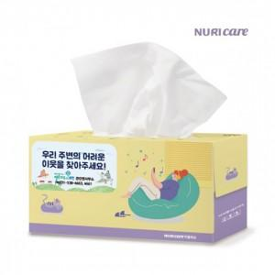

【상세/제작정보】 | <p><span style="font-size: 12pt;"><b>* 배송비- 한박스 30개 / 6000원별도</b></span></p>

【인쇄/포장옵션】 | 풀칼라 / 포장불가능

【공급단가】 | 수량 | 200~ | 500~ | 1,000~ | 3,000~ | 5,000~
*VAT별도 | 단가 | 1,750원 | 1,680원 | 1,620원 | 1,560원 | 1,500원

【상품 URL】 | http://www.easy1.co.kr/src/goods_detail.php?gdno=25729

